Veri Sözlüğü
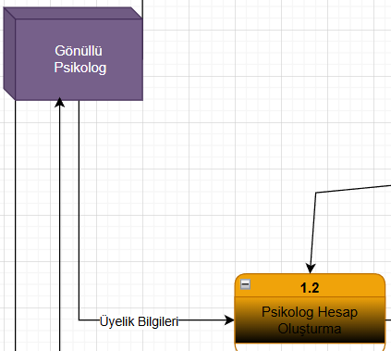

 |  |  |  |  |  |  |  |  |  | Kaynak | Akış Adı | Hedef
 |  |  |  |  |  |  |  |  |  | Gönüllü Psikolog | Üyelik Bilgileri | Süreç 1.2

 |  |  |  |  |  |  |  |  |  | Kaynak | Akış Adı | Hedef | Veri Yapıları
 |  |  |  |  |  |  |  |  |  | Gönüllü Psikolog | Üyelik Bilgileri | Süreç 1.2 | Üyelik Bilgileri= | Psikolog ID
 |  |  |  |  |  |  |  |  |  |  |  |  | TC No
 |  |  |  |  |  |  |  |  |  |  |  |  | Ad
 |  |  |  |  |  |  |  |  |  |  |  |  | Soyad
 |  |  |  |  |  |  |  |  |  |  |  |  | Telefon Numara
 |  |  |  |  |  |  |  |  |  |  |  |  | E-posta Adresi
 |  |  |  |  |  |  |  |  |  |  |  |  | Adres Bilgileri

Veri Yapıları |  |  |  | Ad |  | Telefon Numara |  |  | Adres Bilgileri
Üyelik Bilgileri= |  | Psikolog ID |  | Adı+ |  | Alan Kodu+ |  |  | Mahalle+
 |  | TC No |  | (İkinci Adı)+ |  | Numara+ |  |  | Cadde+
 |  | Ad |  |  |  | (İkincil Numara)+ |  |  | Sokak+
 |  | Soyad |  |  |  | Dahili+ |  |  | No+
 |  | Telefon Numara |  |  |  |  |  |  | Posta Kodu+
 |  | E-posta Adresi |  |  |  |  |  |  | İlçe+
 |  | Adres Bilgileri |  |  |  |  |  |  | İl+
 |  |  |  |  |  |  |  |  | (Ülke)+

 | Yapısal Kayıt |  | Veri Tipi |  | Veri Biçimi |  | Açıklama | Örnek
Ad= | Adı+ |  | String |  |  |  | Psikolog Adı | Büşra
 | (İkincil Adı)+ |  | String |  |  |  | Psikolog Varsa İkinci Adı | Rabia
Telefon Numara | Alan Kodu+ |  | İnteger |  |  |  | Telefon Numarası Alan Kodu | 90
 | Numara+ |  | İnteger |  |  |  | Telefon Numarası | 5416045198
 | (İkincil Numara)+ |  | İnteger |  |  |  | Varsa İkincil Telefon Numarası | 5416045199
 | Dahili+ |  | İnteger |  |  |  | Dahili Numara | 190
Adres Bilgileri | Mahalle+ |  | String |  |  |  | Psikolog Mahalle Bilgisi | İnkılap
 | Cadde+ |  | String |  |  |  | Psikolog Cadde Bilgisi | Güneş
 | Sokak+ |  | String |  |  |  | Psikolog Sokak Bilgisi | Aydınlar
 | No+ |  | İnteger |  |  |  | Psikolog Sokak No Bilgisi | 20
 | Posta Kodu+ |  | İnteger |  |  |  | Psikolog Posta Kodu Bilgisi | 34764
 | İlçe+ |  | String |  |  |  | Psikolog İlçe Bilgisi | Ümraniye
 | İl+ |  | String |  |  |  | Psikolog İl Bilgisi | İstanbul
 | (Ülke)+ |  | String |  |  |  | Psikolog Ülke Bilgisi | Türkiye

